关系图
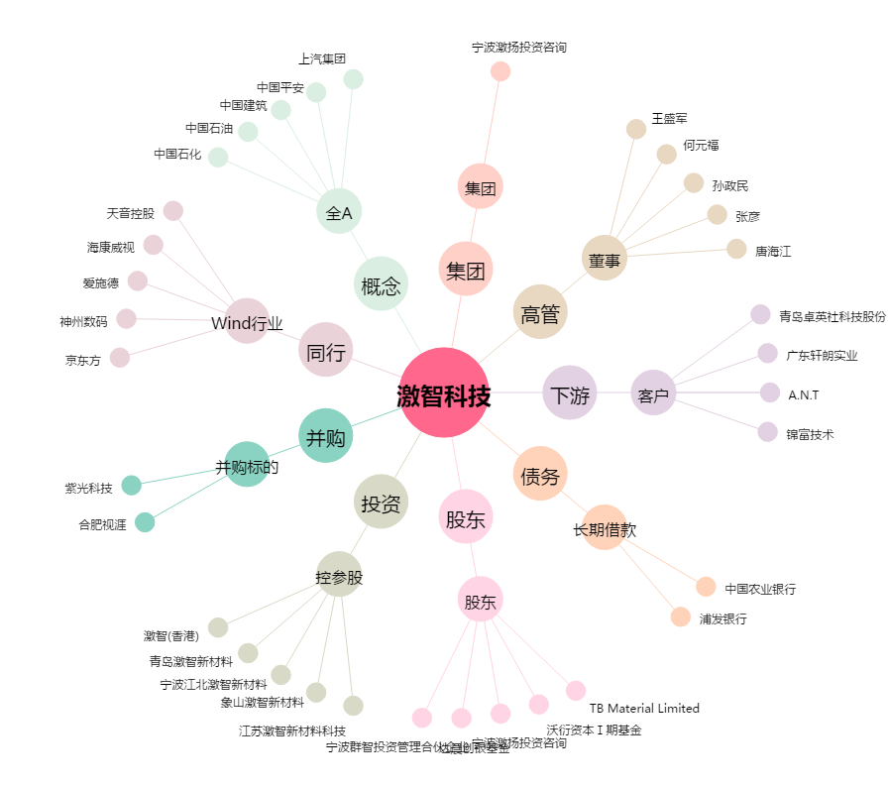
激智科技[300566.SZ] - 关系概览图

